NOTICE
Notice d’utilisation

Toutes les dépenses engagées sur le projet sont à détailler dans ce tableau.
Les informations sont à renseigner dans l'ordre des onglets proposé. Seules les cellules en bleu sont à compléter.

Onglet 1 Opérations et bénéficiaires
Il s'agit de répertorier dans cet onglet les bénéficiaires de chacune des opérations du projet, et de qualifier si la dépense est soumise à la réglementation des aides d'Etat.
L’objectif premier de la pré-instruction relative aux aides d’Etat est de déterminer si le financement accordé au titre du PIA constitue une aide d’Etat ou pas. En cas de présence d’une aide d’Etat, il permet de vérifier que celle-ci remplit les conditions d’exemption prévues par les textes européens applicables.

* « Action »

Numéro et intitulé = mettre 1.1

* « Opération »

Mettre un numéro par opération (opérations détaillées dans la fiche action) = 1.1.1 opération 1 ; 1.1.2 opération 2 ; 1.1.3 opération 3; etc.
Le descriptif de l'opération doit être bien détaillé afin que le service juridique de la CDC puisse vérifier l’objectif de l’opération. Les informations doivent nécessairement permettre de comprendre quelle est la finalité de l’opération à financer, ainsi que le public visé.
Cela permet de valider l’analyse du financement faite par le porteur de projet.
Ensuite pour chaque opération, il convient de détailler par grandes lignes de dépenses en faisant une ligne pour chacunes dans l'onglet 2 Détail des dépenses

* « L’opération est-elle une activité économique au sens du droit européen ? »

La nature économique ou non économique d’une activité dépend entièrement de la nature de ces activités.
Une activité économique se définit comme l’offre de biens ou de services sur un marché donné. Pour savoir si nous sommes bien dans le cadre d’une activité économique, il convient de se demander si cette action pourrait être réalisée par un acteur privé.

De ce fait, toute entité, indépendamment de sa forme juridique, qui exerce une activité économique est considérée comme une entreprise. Sont notamment considérées comme telles les associations qui exercent régulièrement une activité économique.
Il est également possible que des acteurs publics telles que des universités et parfois même des collectivités soient considérées comme des acteurs économiques.

Le fait que l’activité en cause soit réalisée gratuitement ne suffit pas nécessairement à exclure la qualification d’activité économique.

Enfin, le fait que bénéficiaire final de la subvention n’exerce, par ailleurs, pas d’activités économiques, n’a aucun impact sur l’analyse : la nature économique de l’opération doit être examinée en tant que telle.

La notion d’activité économique est plus amplement développée dans la Communication de la Commission sur la Notion d’aide, points 6 à 37. La Communication est disponible à l’adresse suivante : https://eur-lex.europa.eu/legal-content/FR/TXT/PDF/?uri=CELEX:52016XC0719(05)&from=EN

* « Catégorie du bénéficiaire »
Les catégories de bénéficiaire possibles sont les suivantes :
- Unité de recherche / Université
- Collectivité territoriale
- Association
- Entreprise
- Autre acteur public
- Autre acteur privé

* « Taille du bénéficiaire (petite – moyenne – grande entreprise) »

- Les petites entreprises sont définies comme des entreprises qui emploient moins de 50 personnes et dont le chiffre d’affaires annuel ou le total du bilan annuel n’excède pas 10 millions d’euros ;
- Les entreprises de taille moyenne sont définies comme des entreprises qui emploient moins de 250 personnes et dont le chiffre d’affaires ou le total du bilan annuel n’excède pas et soit :
- Ont un chiffre d’affaires annuel qui ne dépasse pas 50 millions d’euros
- Soit un bilan annuel qui n’excède pas 43 millions d’euros.
- Les grandes entreprises sont celles qui dépassent ces seuils.

- La taille des associations dépend de leur nombre de salariés et répond donc aux critères ci-dessus.
- Les collectivités sont considérées comme des grandes entreprises.

* « Régime de TVA »

Au terme du Règlement général d’exemption par Catégorie (RGEC, article 7.1) : « Aux fins du calcul de l’intensité de l’aide et des coûts admissibles, tous les chiffres utilisés sont avant impôts ou autres prélèvements ». Cette disposition est reprise dans la majorité des régimes.
En ce qui concerne les collectivités territoriales :
- Si nous ne sommes pas dans le cadre d’une activité économique et donc que la subvention n’est pas qualifiée d’aide d’Etat : les collectivités pourront faire leur demande en TTC
- Si nous sommes dans le cadre d’une activité économique, et que la subvention peut être qualifiée d’aide d’Etat : la demande devra être faite en HT, conformément aux dispositions du RGEC.
En ce qui concerne les entreprises, associations et autres acteurs privés : les demandes devront obligatoirement être faites en HT.

* « Régime aide d’Etat applicable »

Si l’activité subventionnée est de nature économique, il est considéré que la subvention est constitutive d’une aide d’État. Dans le cas des financements PIA, les autres conditions de qualification d’une aide d’État sont considérées remplies[1].

2 possibilités apparaissent alors :

- Si la subvention ne finance pas une activité économique et n’est donc pas constitutive d’une aide d’Etat : pour connaitre les taux de financement auxquels vous pouvez prétendre, il conviendra de vous référer à l’article 2.1 du Règlement Général et Financier (RGF, volet subvention) afin de connaitre les dépenses éligibles. Le financement au titre du PIA ne pourra excéder 50% de ces dépenses éligibles.

- Si la subvention finance une activité économique et est donc constitutive d’une aide d’Etat : il conviendra d’identifier le régime d’exemption applicable (ci-après « le Régime). Ceux-ci sont visés à l’article 2.2 du RGF.
· Pour chaque Régime, des définitions sont données par les textes européens applicables, et votre projet doit y répondre afin de pouvoir bénéficier de l’exemption.
· Pour chaque Régime, des coûts admissibles sont définis. Il conviendra de remplir les intitulés des coûts admissibles dans l’onglet 2 « Tableaux aides d’Etat », et faire une ventilation par poste de dépense.
· Cela permettra à la direction juridique de vérifier le taux d’intensité qui peut être attribué à l’opération pour déterminer la somme à laquelle vous pouvez prétendre au titre de l’opération en cause.
En tout état de cause, conformément aux principes d’intervention du PIA et du RGF, l’intensité d’aide PIA ne peut excéder 50% des coûts éligibles.

Un cas pratique est proposé en fin de notice ci-après.

Onglet 2 Détail dépenses
Il s'agit de répertorier dans cet onglet toutes les dépenses concernant le projet, avec une ligne pour chaque nature et mention de l'action et de l'opération concernée.
Sur chaque ligne, reporter le numéro de l'action et le numéro de l'opération concernée. Les intitulés ne sont pas à saisir, ils sont reportés en fonction de ce qui a été renseigné dans l'onglet 1.

* « Prestataire »
Renseigner si toute ou partie de l'opération est réalisée par un prestataire.
Renseigner le mode de sélection du prestataire le cas échéant : appel d'offre, gré à gré, …

* « Coûts »
Descriptif : Nature détaillée de la dépense
Montant : A renseigner en HT ou en TTC en fonction du régime de TVA applicable sur la ligne de dépense. Le régime de TVA dépend de la catégorie du bénéficiaire et s'il s'agit d'une aide d'Etat ou non, comme vu dans l'onglet 1.
Coüt admissible : OUI/NON à renseigner en fonction du régime d'exemption d'aide d'Etat, "Pas d'aide d'Etat" sinon

Onglet 3 Synthèse
Les données des onglets 1 et 2 sont reportées pour présenter une synthèse par opération.

CAS PRATIQUE

Nous partons du postulat que vous êtes :
- Une petite entreprise
- Qui met en place une opération consistant en de la recherche industrielle dont les résultats feront l’objet d’une large diffusion.

Vous réalisez une opération à 100.000€ qui relève, au regard des définitions données, du Régime RDI (Recherche, Développement et Innovation) au titre de la Recherche industrielle. Il ressort de votre plan de financement que :
- 80.000€ relèvent des coûts admissibles ventilés comme suit dans le « tableau aide d’Etat »
- 20.000€ n’en relèvent pas (ils ne devront donc pas figurer dans ce tableau et ne pourront pas être pris en compte pour vérifier que l’intensité maximale de l’aide n’est pas dépassée).

Si vous prenez le texte du Régime RDI, vous verrez que les taux d’intensité sont définis selon les différentes options :

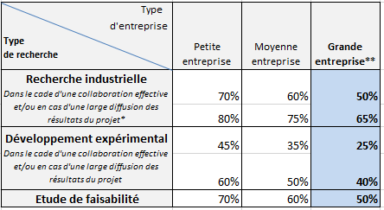

Alors, en tant que petite entreprise, qui mène une opération de RDI au titre de la recherche industrielle avec une large diffusion des résultats, le taux d’intensité permis pour votre opération sera de 80%. Le « tableau aide d’Etat » devra donc être rempli comme suit :

Au titre du droit européen, ce cas de figure ouvrirait donc droit à un financement à hauteur de 80% des coûts admissibles (80.000€ et non pas 100.000€ puisque 20.000€ ne sont pas admissibles), soit 64.000€. Les taux d’intensité de l’aide financière apportée par Territoires d’Innovation pourront cependant être diminués au regard des plafonds de financement propre au PIA.
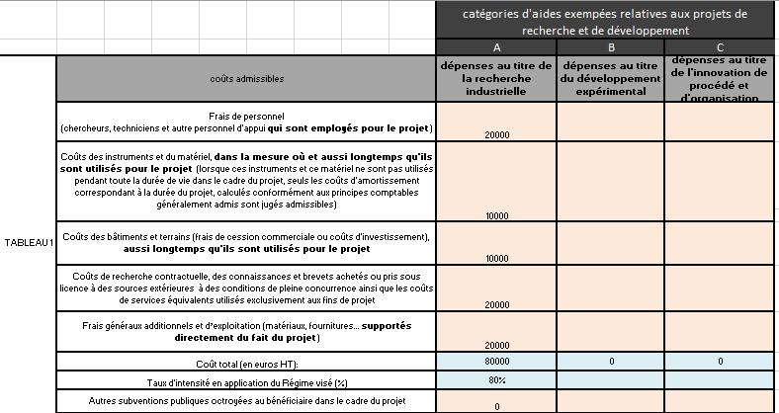

[1] S’agissant de subventions apportées à des bénéficiaires sélectionnés, les subventions PIA confèrent un avantage sélectif ; les ressources du PIA sont en outre des ressources publiques. Enfin, vu le montant des financements par action, les conditions d’affectation de la concurrence et des échanges intracommunautaires sont réputées remplies.

